Brute
 | Date UT
 | Heure observation UT: Ho |  |  |  | Montre UT |  |  |  |  |  |  | Erreur montre |  |  |  |  |  | Chrono
 |  |  |  |  | h | : | mn | : | s |  |  | h | : | mn | : | s |  | h | : | mn | : | s |  |  | h |  | : | mn | : | s |  | h
 |  |  |  |  |  | : |  | : |  | ± |  | 0 | : |  | : |  | + | 0 | : |  | : |  |  | Þ |  |  | : |  | : |  | Þ |  | .

 |  |  |  |  |  |  |  |  |  |  |  |  |  | Astuce:
 |  |  |  |  |  | Attention à l'angle negatif |  |  |  |  |  |  |  |  |  | Se dire que le 0 c'est +10°, ici E = 7° (limbe) + 35' (tambour) + 50" (vernier) = 7°35'50"
 |  |  |  |  |  |  |  |  |  |  |  |  |  |  |  | Puis -(10° - valeur lue) = -(10°-7°35'50") = -(9°59'60" - 7°35'50") = -2°24'10"
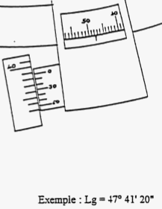
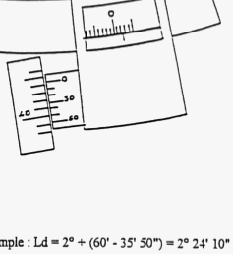
 | Sextant
 | collimation : E |  |  |  | + |  | ° |  | ' |  | " | Þ |  | + |  | .
 |  |  |  |  | - |  |  |  |  |  |  |  |  | -
 | hauteur Œil: Hoeil |  |  |  | m

 | Position estimée - Décimale
 | Latitude: Le |  |  |  | N+ |  | ° |  | ' |  | " | Þ |  | + |  | .
 |  |  |  |  | S- |  |  |  |  |  |  |  |  | -
 | Longitude: Ge |  |  |  | E+ |  | ° |  | ' |  | " | Þ |  | + |  | .
 |  |  |  |  | W- |  |  |  |  |  |  |  |  | -

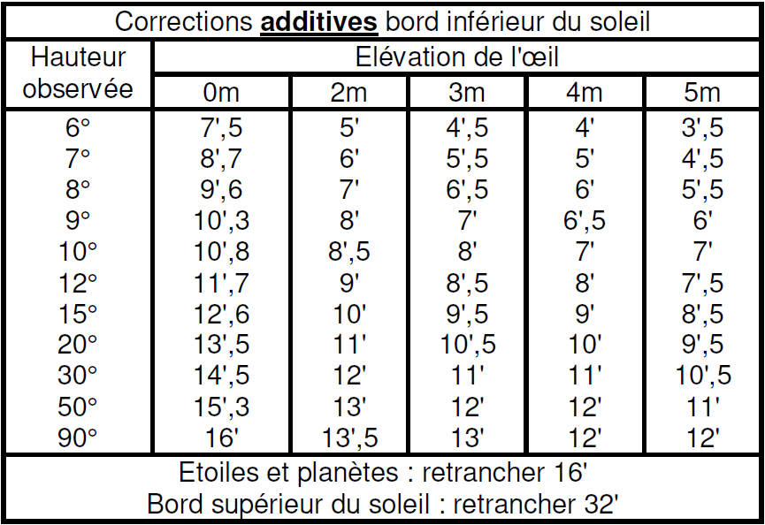
 | Observation Hauteur instrumentale: Hi |  |  |  | Astre |  |  |  |  |  |  |  | (sextan) Hi
 |  |  |  |  |  |  |  |  |  |  |  |  | deg | ° | minutes sexagésimales |  |  |  |  |  |  |  |  |  | Hi
 |  |  |  |  |  |  |  |  |  |  |  |  |  | ° |  | ' |  | " |  |  |  |  | Þ |  |  | .
 | Type de visée |  |  |  |  |  |  |  |  |  |  |  | Bord sup
 |  |  |  |  |  |  |  |  |  |  |  |  | Bord inf
 |  |  |  |  |  |  |  |  |  |  |  |  | Milieu (etoile)

 | 1. Hauteur observée |  |  |  |  |  |  |  |  |  |  | Ha = Hi - collimation + Dip |  |  |  |  |  |  |  | Refrac = Ro * f
 |  | Par les tables |  |  |  |  |  |  |  |  |  | Parallaxe
 |  |  | Ho = Hi - collimation + Table - SD |  |  |  |  |  |  |  |  |  |  |  |  |  |  |  |  | Ho = Ha - Refrac + Parallaxe +/- SD

 |  |  | Ho |  |  |  |  | Hi |  |  |  | E |  |  |  | Correction |  |  |  |  | SD
 |  |  |  |  |  | = |  |  |  |  | - |  |  |  | + |  |  |  |  | ± |  |  |  |  | =

 | 2. Declinaison
 |  | Par heure de passage
 |  |  |  |  |  |  |  |  |  |  |  |  |  |  |  |  |  |  |  |  |  |  |  | B | - | A | =
 |  |  |  | Declinaison |  |  |  |  |  |  |  |  |  |  |  |  |  |  |  |  |  |  |  | H2 | - | H1 | =
Heure 1 |  |  |  | N+ |  | ° |  | ' |  |  | Þ |  | N+ |  | . |  |  |  |  | A |  |  |  | H2 | - | Hobs | = |  |  |  |  |  |  |  |  | Declinaison a heure observation
$$\frac{(B −A)}{({Heure}_{2} − {Heure}_{1})} ∗({Heure}_{2} − {Heure}_{obs})$$
 |  |  |  | S- |  |  |  |  |  |  |  |  | S- |  |  |  |  |  |  |  |  |  |  |  |  |  |  |  |  |  |  |  |  |  | = | N+ | .
Heure 2 |  |  |  | N+ |  | ° |  | ' |  |  | Þ |  | N+ |  | . |  |  |  |  | B |  |  |  |  |  |  |  |  |  |  |  |  |  |  |  | S-
 |  |  |  | S- |  |  |  |  |  |  |  |  | S-

 |  | Par position et vitesse

 |  |  | Declinaison à |  |  |  |  |  |  |  |  |  | h |  |  |  |  |  |  |  |  | Variation en minute DECIMALE ( ' ) |  |  |  |  |  |  |  |  |  |  | Interval horaire decimal |  |  | Declinaison a heure observation
 |  |  | N+ |  | ° |  | ' |  |  | Þ |  | N+ |  | . |  |  |  |  | + |  |  | + |  |  | . |  |  |  |  |  | * |  |  |  | = | N+ | .
 |  |  | S- |  |  |  |  |  |  |  |  | S- |  |  |  |  |  |  |  |  |  | - |  |  |  |  |  |  |  |  |  |  |  |  |  | S-

 | 3. GHA
 |  | Par heure de passage
 |  |  |  |  |  |  |  |  |  |  |  |  |  |  |  |  |  |  |  |  |  |  |  | B | - | A | =
 |  |  |  | GHA |  |  |  |  |  |  |  |  |  |  |  |  |  |  |  |  |  |  |  | H2 | - | H1 | =
$$\frac{(B −A)}{({Heure}_{2} − {Heure}_{1})} ∗({Heure}_{2} − {Heure}_{obs})$$
Heure 1 |  |  |  |  |  | ° |  | ' |  |  | Þ |  |  |  | . |  |  |  |  | A |  |  |  | H2 | - | Hobs | = |  |  |  |  |  |  |  |  | GHA a heure observation
 |  |  |  |  |  |  |  |  |  |  |  |  |  |  |  |  |  |  |  |  |  |  |  |  |  |  |  |  |  |  |  |  |  |  | = |  | .
Heure 2 |  |  |  |  |  | ° |  | ' |  |  | Þ |  |  |  | . |  |  |  |  | B

 |  | Par position et vitesse

 |  |  | GHA |  |  |  |  |  |  |  |  |  | h |  |  |  |  |  |  |  |  | Variation en minute DECIMALE ( ' ) |  |  |  |  |  |  |  |  |  |  | Interval horaire decimal |  |  | GHA a heure observation
 |  |  |  |  | ° |  | ' |  |  | Þ |  |  |  | . |  |  |  |  | + |  |  | + |  |  | . |  |  |  |  |  | * |  |  |  | = |  | .
 |  |  |  |  |  |  |  |  |  |  |  |  |  |  |  |  |  |  |  |  |  | -

 | 4. LHA

 |  |  | GHA a heure observation |  |  |  |  |  |  |  |  |  | Longitude: Ge |  |  |  |  |  |  |  |  |  |  | LHA a heure observation
 |  |  |  |  | . |  |  |  |  | + |  |  | E+ |  | . |  |  |  |  |  | = |  |  |  |  | . |  |  |  |  | ≡ | [ 360° ]
 |  |  |  |  |  |  |  |  |  |  |  |  | W-

 | 5. Hauteur calculée
 |  |  |  |  |  |  |  | Le : Latitude estimée
 |  |  | Hc
$$arcsin⁡(\sin\left(Declinaison\right)∗\sin\left(L_{e}\right)+\cos\left(Declinaison\right)∗\cos\left(LHA\right)∗\cos\left(L_{e}\right))$$
 |  |  |  |  |  | =

 | 6. Intercept

 |  |  | Ho |  |  |  |  |  |  |  |  |  | Hc |  |  |  |  |  |  |  |  |  |  | Intercept en °
 |  |  |  |  | . |  |  |  |  | - |  |  |  |  | . |  |  |  |  |  | = |  |  |  |  | .

 |  |  |  |  |  |  |  |  |  |  |  | Intercept en ° |  |  |  |  |  |  |  |  |  |  |  | Intercept en Mn
 |  |  |  |  |  |  |  |  |  |  |  |  |  | . |  |  |  |  | * | 60.0 | = |  |  |  |  | . |  |  |  |  |  | + | Vers Pg
 |  |  |  |  |  |  |  |  |  |  |  |  |  |  |  |  |  |  |  |  |  |  |  |  |  |  |  |  |  |  |  | - | Oppose de Pg

$$\arccos\left(\frac{\sin\left(Declinaison\right)−\sin\left(L_{e}\right)∗\sin\left(H_{c}\right)}{\cos\left(L_{e}\right)∗\cos\left(H_{c}\right)}\right)$$
 | 7. Azimut
 |  |  |  |  |  |  |  | Le : Latitude estimée
 |  |  | Zo
 |  |  |  |  |  | =

 |  |  | Z |  |  |  |  |  |  |  |  |  |  |  |  |  | si (Lat estime = Nord) |  |  |  |  |  |  |  |  |  |  | si (Lat estime = Sud)
 |  |  |  |  |  | = |  |  |  |  |  |  |  |  |  |  |  | si (LHA > 180) |  |  |  |  | Zn = Z |  |  |  |  |  | si (LHA > 180) |  |  |  |  | Zn = 180 - Z
 |  |  |  |  |  |  |  |  |  |  |  |  |  |  |  |  |  | sinon |  |  |  |  | Zn = 360 - Z |  |  |  |  |  | sinon |  |  |  |  | Zn = 180 + Z

